Arkusz1
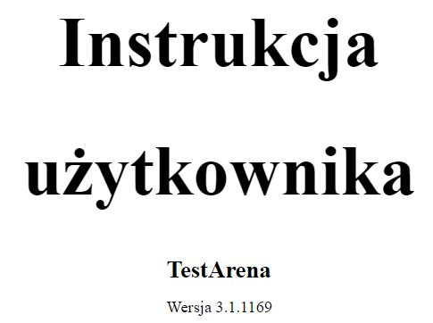
ID | D01
Project | TestArenaBeta
Title | [KOKPIT - Stopka] - Wersja dokumentacji nie zgadza się z wersją aplikacji strony.
Configuration | Windows 10, Chrome Wersja 81.0.4044.129
Version | TestArenaBeta Wersja 3.1.1166
Severity | High
Priority | Critical
Reporter | Jakub Makiewicz
Description/Steps | 1. Otwieramy aplikację http://beta.demo.testarena.pl/ 2. Wchodzimy w panel "Kokpit" i zjeżdżamy na dół aż pojawi się nam "stopka" strony. 3. Klikamy w "dokumentacja".
Expected result | Wersja dokumentacji jest zgodna z wersją aplikacji strony.
Real result | Dokumentacja (v3.1.1169) różni się od wersji aplikacji strony (v3.1.1166)
Attachments

